对账
订单号 | 入住日期 | 离店日期 | 应收 |  |  |  | ，
18464663395 | 2022-08-07 | 2022-08-10 | 688.5 | 689.00 | 2628121 | -0.5 | ，2628121 | 直采
18225337286 | 2022-08-05 | 2022-08-06 | 33.76 | #N/A | 2605087 | #N/A | ，2605087 | #N/A | 本期收回33.76元
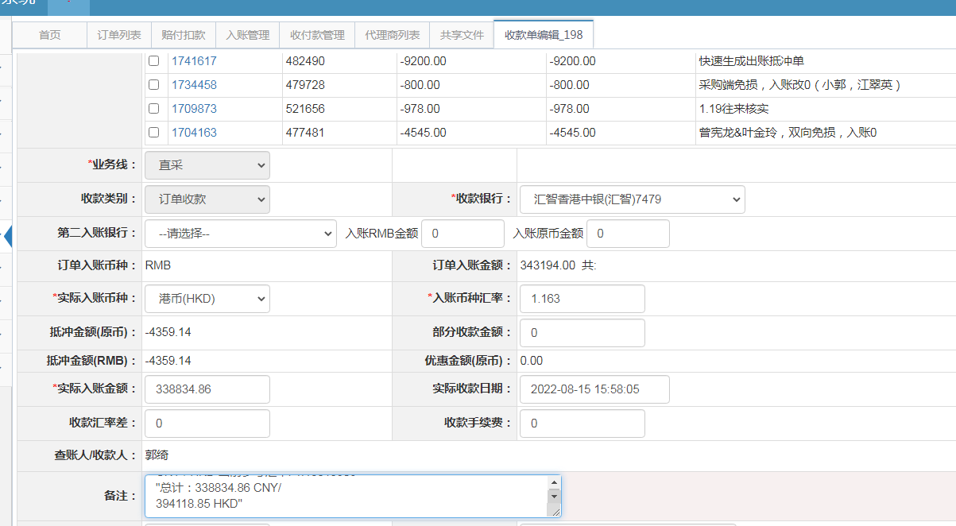
18576874210 | 2022-08-02 | 2022-08-03 | 65.6 | #N/A | 2639225 | #N/A | ，2639225 | #N/A | 本期收回65.6元

 |  |  | 338834.86

A220815155805481
CNY / HKD 当前参考汇率: 1.16315909
总计：338834.86 CNY/ 394118.85 HKD

